2022_03_data
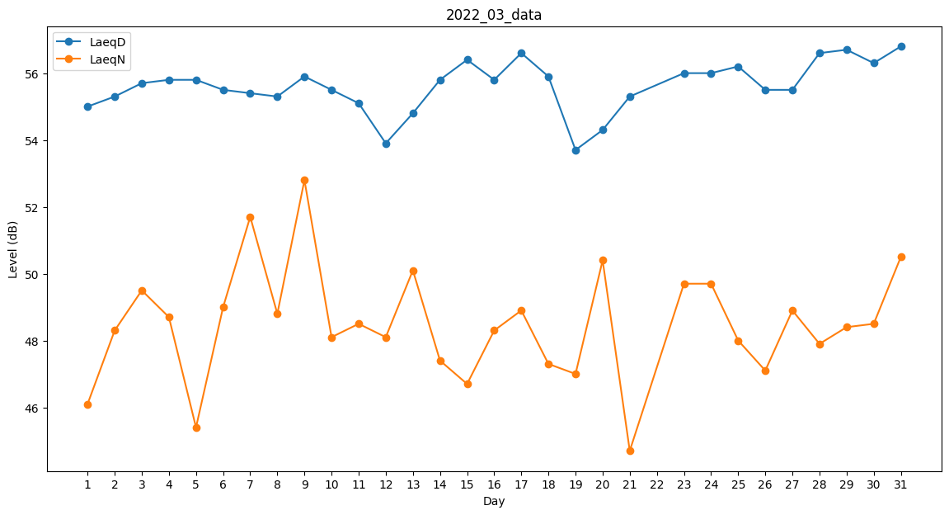
Day | LaeqD | LaeqN
1 | 55 | 46.1
2 | 55.3 | 48.3
3 | 55.7 | 49.5
4 | 55.8 | 48.7
5 | 55.8 | 45.4
6 | 55.5 | 49
7 | 55.4 | 51.7
8 | 55.3 | 48.8
9 | 55.9 | 52.8
10 | 55.5 | 48.1
11 | 55.1 | 48.5
12 | 53.9 | 48.1
13 | 54.8 | 50.1
14 | 55.8 | 47.4
15 | 56.4 | 46.7
16 | 55.8 | 48.3
17 | 56.6 | 48.9
18 | 55.9 | 47.3
19 | 53.7 | 47
20 | 54.3 | 50.4
21 | 55.3 | 44.7
22 | 0 | 0
23 | 56 | 49.7
24 | 56 | 49.7
25 | 56.2 | 48
26 | 55.5 | 47.1
27 | 55.5 | 48.9
28 | 56.6 | 47.9
29 | 56.7 | 48.4
30 | 56.3 | 48.5
31 | 56.8 | 50.5

